Deckblatt
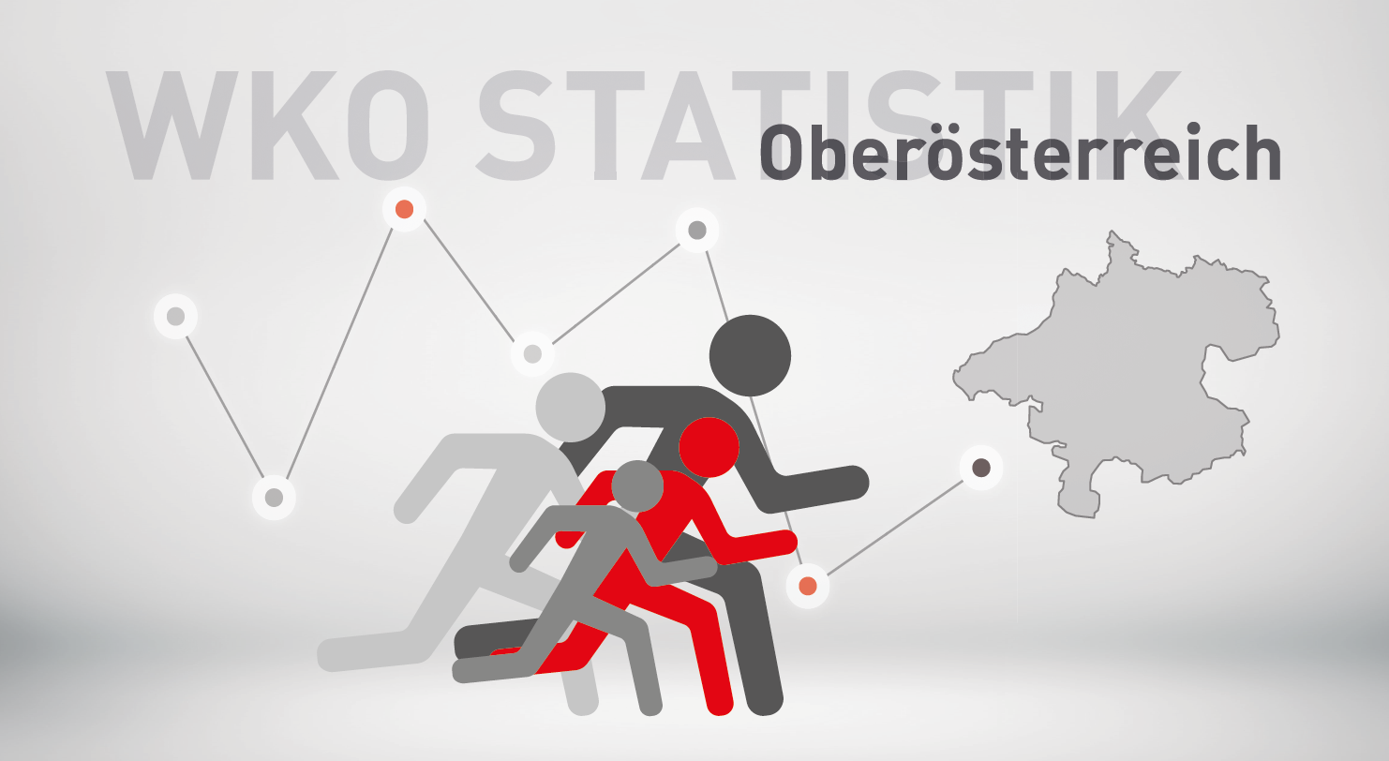

Neugründungsstatistik 2024
exkl. Personenbetreuung

SYMB_OÖ
Bewertung neuer Berechtigungen von Kammermitgliedern in Oberösterreich 2024 und 2023
zum Inhaltsverzeichnis

 | exkl. Personenbetreuung |  |  | Veränderung
Symb | Bezeichnung | 2024 | 2023 | abs. | in %
1 | neues Unternehmen (KM) | 5,730 | 5,633 | 97 | 1.7%
2 | Übernahme | 633 | 506 | 127 | 25.1%
3 | weitere Berechtigung auf selbem Standort | 4,399 | 4,191 | 208 | 5.0%
4 | 1. Standort in OÖ | 294 | 261 | 33 | 12.6%
6 | neuer Standort eines bestehenden KM | 1,672 | 1,536 | 136 | 8.9%
9 | Fort-, Weiterführung | 667 | 605 | 62 | 10.2%
 | Insgesamt | 13,395 | 12,732 | 663 | 5.2%

Verteilung im Jahr 2024
Veränderung 2024 zu 2023 in %

S1 | 0.42777155655
S2 | 0.04725643897
S3 | 0.32840612169
S4 | 0.021948488242
S6 | 0.12482269504
S9 | 0.049794699515
 | 1

Sparten_SYMB
Bewertung neuer Berechtigungen von Kammermitgliedern in Oberösterreich nach Sparten
zum Inhaltsverzeichnis

2024 exkl. Personenbetreuung

Neugründungen nach Sparten 2024
Sparte | 1 - Neues Unternehmen | 2 - Übernahme, Kauf, Pacht, Rechtsformänderung | 3 - weitere Berechtigung auf selbem Standort | 4 - 1. Standort in OÖ | 6 - weitere Berechtigung auf neuem Standort | 9 - Fort- Weiterführung

Gewerbe und Handwerk | 2,430 | 115 | 2,023 | 109 | 550 | 311
Industrie | 10 | 4 | 19 | 0 | 20 | 9
Handel | 1,713 | 67 | 998 | 64 | 514 | 178
Bank und Versicherung | 0 | 0 | 0 | 0 | 1 | 3
Transport und Verkehr | 270 | 4 | 326 | 13 | 105 | 39
Tourismus und Freizeitwirtschaft | 262 | 401 | 322 | 15 | 321 | 48
Information und Consulting | 1,045 | 42 | 711 | 93 | 161 | 79
Gesamt | 5,730 | 633 | 4,399 | 294 | 1,672 | 667

Branchenverb_Symb
Bewertung neuer Berechtigungen von Kammermitgliedern in Oberösterreich nach Brachenverbünden
zum Inhaltsverzeichnis

2024 exkl. Personenbetreuung

Sparte | 1 - Neues Unternehmen | 2 - Übernahme, Kauf, Pacht, Rechtsformänderung | 3 - weitere Berechtigung auf selbem Standort | 4 - 1. Standort in OÖ | 6 - weitere Berechtigung auf neuem Standort | 9 - Fort- Weiterführung
Neugründungen 2024 nach Branchenverbünden (exkl. Personenbetreuung)
Bauwirtschaft | 243 | 11 | 348 | 12 | 93 | 108
Einrichtung und Design | 153 | 14 | 147 | 6 | 33 | 34
Gesundheit und Natur | 861 | 8 | 610 | 33 | 246 | 39
Technik und Automatisierung | 332 | 15 | 404 | 22 | 62 | 89
Automotive und Metall | 253 | 22 | 254 | 11 | 63 | 108
Ernährung und Lebensmittel | 165 | 16 | 130 | 7 | 91 | 39
Mode und Lifestyle | 454 | 57 | 243 | 19 | 122 | 8
Spezial-Handel | 76 | 19 | 96 | 6 | 57 | 20
Vertriebsformen | 1,006 | 14 | 419 | 26 | 194 | 26
Logistik | 181 | 2 | 198 | 10 | 35 | 27
Verkehrsträger | 119 | 3 | 204 | 4 | 75 | 19
Freizeit und Unterhaltung | 156 | 6 | 138 | 8 | 49 | 13
Gastronomie und Hotellerie | 104 | 394 | 182 | 7 | 268 | 34
Kommunikation und Medien | 511 | 5 | 285 | 45 | 67 | 18
Consulting | 685 | 36 | 404 | 60 | 103 | 57
Sonstige | 431 | 11 | 337 | 18 | 114 | 28
Gesamt | 5,730 | 633 | 4,399 | 294 | 1,672 | 667

Geschl_OÖ
Neugründungen (Symbol 1) in Oberösterreich nach dem Geschlecht
zum Inhaltsverzeichnis

 | exkl. Personenbetreuung
 |  |  | Veränderung 2024/2023
Geschl./Ges. | 2024 | 2023 | absolut | in %
Gesellschaften | 980 | 1,025 | -45 | -4.4%
natürliche Personen | 4,750 | 4,608 | 142 | 3.1%
männlich | 2,458 | 2,499 | -41 | -1.6%
weiblich | 2,292 | 2,109 | 183 | 8.7%
Gesamt | 5,730 | 5,633 | 97 | 1.7%

Frauenanteil an den | 48.3% | 45.8%
natürlichen Personen:

 | Berechnungen: | Diagramm:
Frauen | 2,292 | 48%
Prozent | 48% | 100%

Männer | 2,458 | 52%
Prozent | 52% | 100%

Gesamt | 4,750 | 100%

RF_OÖ
Neugründungen nach Rechtsformen
Neugründungen (Symbol 1) in Oberösterreich nach der Rechtsform
zum Inhaltsverzeichnis

2024 exkl. Personenbetreuung

Rechtsform
Nichtprotokollierte EU | 4,443
Protokollierte EU | 307
KG | 40
GesmbH | 775
Vereine | 7
Ausländische Rechtsform | 5
Europäische Genossenschaft | 1
Offene Gesellschaft | 110
Flexible Kapitalgesellschaft | 42
Gesamt | 5,730

NG_Altersklassen_Geschlecht
Neugründungen (Symbol 1) nach Altersklassen und Geschlecht
zum Inhaltsverzeichnis

2024 exkl. Personenbetreuung

 | Unter 20 | 20-29 | 30-39 | 40-49 | 50-59 | Über 60
männlich | 113 | 840 | 791 | 441 | 188 | 85
weiblich | 26 | 551 | 878 | 511 | 267 | 59

Neugründungen nach Altersklassen und Geschlecht

Bez_NG
Neugründungen (Symbol 1) - in den Bezirken
zum Inhaltsverzeichnis

exkl. Personenbetreuung

Bezirk | Jahr |  | Veränderung 2024/2023 |  | %-Anteil an OÖ
 | 2024 | 2023 | absolut | in % | 2024 | 2023
Linz/Stadt | 860 | 852 | 8 | 0.9% | 15.0% | 15.1%
Steyr/Stadt | 124 | 149 | -25 | -16.8% | 2.2% | 2.6%
Wels/Stadt | 274 | 240 | 34 | 14.2% | 4.8% | 4.3%
Braunau | 355 | 380 | -25 | -6.6% | 6.2% | 6.7%
Eferding | 141 | 113 | 28 | 24.8% | 2.5% | 2.0%
Freistadt | 232 | 196 | 36 | 18.4% | 4.0% | 3.5%
Gmunden | 406 | 442 | -36 | -8.1% | 7.1% | 7.8%
Grieskirchen | 258 | 247 | 11 | 4.5% | 4.5% | 4.4%
Kirchdorf | 224 | 195 | 29 | 14.9% | 3.9% | 3.5%
Linz/Land | 586 | 552 | 34 | 6.2% | 10.2% | 9.8%
Perg | 243 | 231 | 12 | 5.2% | 4.2% | 4.1%
Ried | 224 | 219 | 5 | 2.3% | 3.9% | 3.9%
Rohrbach | 163 | 200 | -37 | -18.5% | 2.8% | 3.6%
Schärding | 194 | 217 | -23 | -10.6% | 3.4% | 3.9%
Steyr/Land | 246 | 210 | 36 | 17.1% | 4.3% | 3.7%
Urfahr/Umgebung | 302 | 307 | -5 | -1.6% | 5.3% | 5.5%
Vöcklabruck | 600 | 559 | 41 | 7.3% | 10.5% | 9.9%
Wels/Land | 298 | 324 | -26 | -8.0% | 5.2% | 5.8%
 | 5,730 | 5,633 | 97 | 1.7% | 100.0% | 100.0%

Neugründungen 2024 exkl. Personenbetreuung nach Bezirken
Linz/Stadt | 860
Vöcklabruck | 600
Linz/Land | 586
Gmunden | 406
Braunau | 355
Urfahr/Umgebung | 302
Wels/Land | 298
Wels/Stadt | 274
Grieskirchen | 258
Steyr/Land | 246
Perg | 243
Freistadt | 232
Kirchdorf | 224
Ried | 224
Schärding | 194
Rohrbach | 163
Eferding | 141
Steyr/Stadt | 124

Veränderung der Zahl der Neugründungen exkl. Personenbetreuerinnen in den Bezirken 2023 gegenüber 2024 in Prozent
Eferding | 24.8%
Freistadt | 18.4%
Steyr/Land | 17.1%
Kirchdorf | 14.9%
Wels/Stadt | 14.2%
Vöcklabruck | 7.3%
Linz/Land | 6.2%
Perg | 5.2%
Grieskirchen | 4.5%
Ried | 2.3%
Linz/Stadt | 0.9%
Urfahr/Umgebung | -1.6%
Braunau | -6.6%
Wels/Land | -8.0%
Gmunden | -8.1%
Schärding | -10.6%
Steyr/Stadt | -16.8%
Rohrbach | -18.5%

